Plantilla de proyecto Ágil
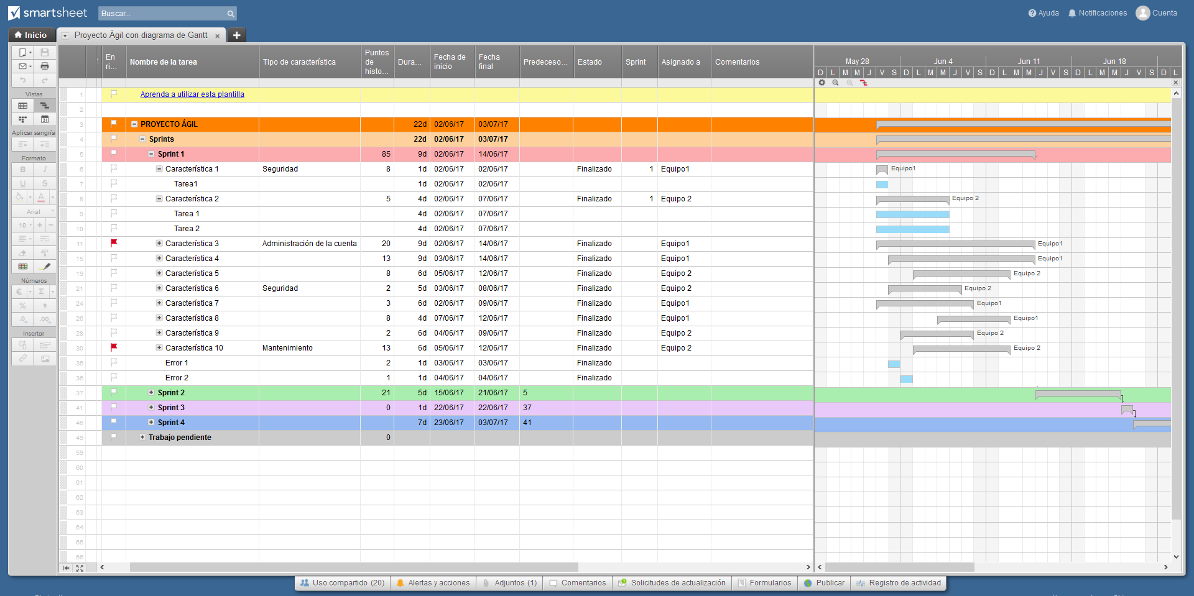
 | Plan de proyecto Ágil

 | Nombre del proyecto | Lanzamiento de producto
 | Nombre del gerente | Alex B.
 | Entregable del proyecto
 | Declaración del alcance

 | Fecha de inicio | 2016-09-03
 | Fecha final | 2016-10-05
 | Progreso general | 20%

 | Nombre de la tarea | Responsable | Inicio | Fin | Días | Estado
 | Sprint 1 | Alex B. | 2016-09-03 | 2016-09-13 | 10 | Finalizado
 | Característica 1 | Francisco C. | 2016-09-03 | 2016-09-07 | 4 | Finalizado
 | Característica 2 | Jacobo S. | 2016-09-07 | 2016-09-12 | 5 | Finalizado
 | Característica 3 | Jacobo S. | 2016-09-09 | 2016-09-13 | 4 | Atrasado
 | Sprint 2 | Jacobo S. | 2016-09-16 | 2016-09-24 | 8 | En progreso
 | Característica 4 | Alex B. | 2016-09-16 | 2016-09-17 | 1 | En progreso
 | Característica 5 | Francisco C. | 2016-09-17 | 2016-09-21 | 4 | Sin empezar
 | Característica 6 | Sara W. | 2016-09-22 | 2016-09-24 | 2 | Sin empezar
 | Sprint 3 | Sara W. | 2016-09-25 | 2016-10-05 | 10 | Sin empezar
 | Característica 7 | Alex B. | 2016-09-25 | 2016-09-29 | 4 | Sin empezar
 | Característica 8 | Cristina K. | 2016-09-24 | 2016-10-02 | 8 | Sin empezar
 | Característica 9 | Jacobo S. | 2016-10-02 | 2016-10-05 | 3 | Sin empezar

Haga clic aquí para crear su proyecto Ágil en Smartsheet

